Ceny wg kat. wag._kraj
Ceny owiec żywych w zł/t według kategorii wagowych w 2007 roku
 | 13-16 kg | 17-23 klg | 24-30 kg | 31-35 kg | 36-40 kg
styczeń |  |  | 6510 | 5860 | 5638
luty |  | 7126 | 6101 | 5835 | 5648
marzec | 9183 | 8025 | 6828 | 6082 | 5778
kwiecień | 9000 | 7825 | 6640 | 5971 | 5647
maj |  | 6383 | 5912 | 5716 | 5292
czerwiec |  | 6480 | 5657 | 5708 | 5453
lipiec |  | 6376 | 5594 | 5505 | 5171
sierpień |  | 6476 | 5644 | 5390 | 5206
wrzesień |  | 6684 | 6224 | 5863 | 5480
październik |  | 6542.04 | 5992.57 | 5524.549 | 5178.569
listopad |  | 7008 | 6323 | 5713 | 5129
grudzień | 9287 | 8204 | 7207 | 6231 | 5379
Ceny owiec w wadze żywej w zł/t według kategorii wagowych w 2010 roku
 | 13-16 kg | 17 - 23 kg | 24- 30 kg | 31 - 35 kg | 36 - 40 kg
styczeń |  | 9208 | 8158 | 7147 | 6354
luty |  | 9029 | 8061 | 6423 | 6658
marzec | 8800 | 7750 | 7418 | 6903 | 6100
kwiecień | 8835 | 8109.99 | 7450 | 6658 | 6496
maj |  | 7581.71 | 7030.04 | 6284.119 | 6017.54
czerwiec |  | 7600 | 6948.86 | 6036.304 | 5692.22
lipiec |  | 7555.11 | 6900 | 6145.131 | 5869
sierpień |  | 8000 | 7400 | 6197.143 | 6000
wrzesień |  | 7942.23 | 7344.11 | 6155.407 | 5976.85
październik |  | 8136 | 7500 | 6211 | 6000
listopad |  | 8000 | 7400 | 6059.189 | 6008.599
grudzień | 10705 | 9770 | 8555 | 7261 | 7171
Ceny owiec w wadze żywej w zł/t według kategorii wagowych w 2009 roku
 | 13-16 kg | 17-23 kg | 24-30 kg | 31-35 kg | 36-40 kg
styczeń | 10446 | 8958 | 8048 | 6675 | 6024
luty |  | 8682 | 7782 | 6513 | 5972
marzec | 9300 | 8565 | 7592 | 6529 | 6000
kwiecień | 8866 | 8500 | 7500 | 6391 | 6000
maj |  | 8324 | 7444 | 6525 | 5976
czerwiec |  | 8400 | 7578 | 6500 | 6122
lipiec |  | 8300 | 7500 | 6371 | 5682
sierpień |  | 8300 | 7536 | 6383 | 5739
wrzesień |  | 8337 | 7642 | 6128 | 5943
październik |  | 8400 | 7700 | 7438 | 5988
listopad |  |  |  | 7867 | 7636
grudzień | 11300 | 10300 | 9254 | 7727 | 7600
Ceny owiec w wadze żywej w zł/t według kategorii wagowych w 2008 roku
 | 13-16 kg | 17-23 kg | 24-30 kg | 31-35 kg | 36-40 kg
styczeń |  | 8043 | 7013 | 6088 | 5663
luty |  | 7323 | 6449 | 5814 | 5267
marzec | 8379 | 7608 | 6696 | 6196 | 5613
kwiecień |  |  | 6005.243 | 5634.852 | 5366.401
maj |  | 5800 | 5200 | 5108.874 | 5328.26
czerwiec |  | 5827 | 5232 | 4926 | 5245
lipiec |  | 5864.157 | 5250.299 | 4698.012 | 4921.716
sierpień |  | 6200 | 5600 | 5000 | 4949.321
wrzesień |  | 6111.65 | 5584 | 4781.76 | 4510.34
październik |  | 6565 | 5985 | 5475 | 4980
listopad |  | 6913 | 6288 | 5574 | 5037
grudzień | 9634 | 8655 | 7800 | 6721 | 5926
Tab. 2. Ceny zakupu owiec w wadze żywej według kategorii wagowych

 | czerwiec 17 | lipiec 17 | sierpień 17 | wrzesień 17 | październik 17 | listopad 17 | grudzień 17 | styczeń 18 | luty 18 | marzec 18 | kwiecień 18 | maj 18 | czerwiec 18
12,1-17 kg |  |  |  |  |  |  | 9,300 |  |  | 9800
17,1 - 24 kg | 8,800 | 8,800 | 8,800 |  | 8,800 |  | 8,600 | 8,813 | 8,500 | 9,135 | 9,336 | 9,425 | 9,425
24,1- 31 kg | 7,921 | 7,560 | 7,910 |  | 8,000 |  | 7,900 | 8,148 | 8,000 | 8,368 | 8,617 | 8,228 | 8,228
31,1 - 36 kg | 7,503 | 7,500 | 7,500 | 7,500 | 7,664 | 7,695 | 7,219 | 7,482 | 7,872 | 7,584 | 7,533 | 7,642 | 7,642
36,1 - 40 kg | 7,500 | 6,616 | 7,510 | 7,494 | 7,500 | 7,500 | 7,500 | 7,506 | 7,501 | 7,493 | 7,500 | 7,500 | 7,176

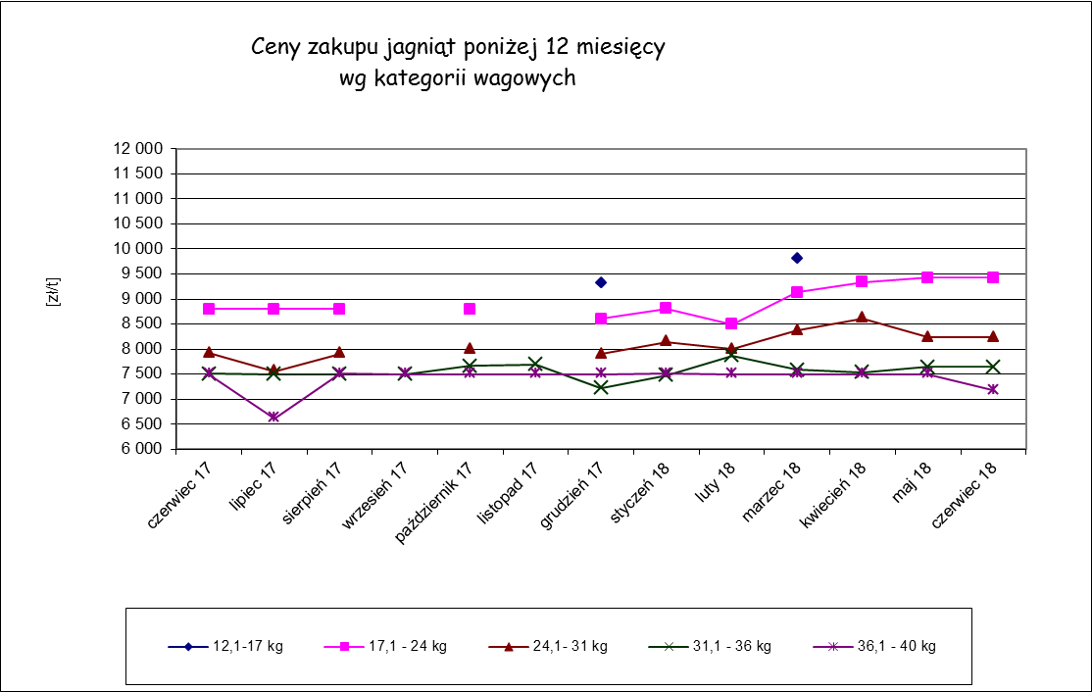

Ceny_ UE_ Euro
Tab. 4. Średnie ceny owiec ciężkich w wadze poubojowej krajach UE-27 (Euro/100 kg)

 |  | CENY OWIEC CIĘŻKICH

 |  |  |  |  |  | 2017/2018
 | KRAJE | czerwiec | lipiec | sierpień | wrzesień | październik | listopad | grudzień | styczeń | luty | marzec | kwiecień | maj | czerwiec | Change 1 year
 | Belgia | 553.73 | 535.26 | 527.56 | 502.50 | 497.33 | 489.15 | 484.49 | 492.69 | 499.92 | 552.86 | 579.53 | 604.15 | 581.27 | + 5.0%
 | Dania | 513.16 | 500.78 | 506.37 | 510.81 | 490.11 | 481.15 | 488.47 | 488.58 | 494.66 | 508.52 | 529.04 | 539.02 | 549.32 | + 7.0%
 | Niemcy | 536.02 | 565.08 | 566.77 | 566.98 | 561.58 | 551.59 | 545.31 | 543.72 | 549.40 | 579.41 | 587.82 | 597.46 | 595.87 | + 11.2%
 | Estonia | 330.50
 | Hiszpania | 524.62 | 531.29 | 555.37 | 604.27 | 628.10 | 617.48 | 617.41 | 559.75 | 524.24 | 524.71 | 521.48 | 520.59 | 508.72 | - 3.0%
 | Francja | 626.07 | 653.26 | 647.68 | 645.70 | 617.39 | 653.70 | 663.97 | 626.10 | 600.68 | 645.84 | 644.73 | 629.84 | 627.47 | + 0.2%
 | Irlandia | 520.92 | 482.09 | 453.70 | 431.14 | 434.20 | 434.34 | 443.13 | 448.14 | 471.11 | 527.25 | 577.95 | 596.80 | 530.65 | + 1.9%
 | Cypr | 449.60 | 432.32 | 433.19 | 511.30 | 543.65 | 566.03 | 601.48 | 583.32 | 544.71 | 506.48 | 482.30 | 463.97 | 450.97 | + 0.3%
 | Łotwa | 317.90 | 329.12 | 324.13 | 316.11 | 343.23 | 333.92 | 317.45 | 307.47 | 338.65 | 363.35 | 363.68 | 331.96 | 337.90 | + 6.3%
 | Litwa | 454.43 | 453.18 | 460.49 | 350.83 | 0.00 | 375.07 | 416.08 | 0.00 | 0.00 | 0.00 | 0.00 | 0.00 | 0.00 | - 100.0%
 | Niderlandy | 565.05 | 561.89 | 554.68 | 531.30 | 525.65 | 508.17 | 492.30 | 496.99 | 511.06 | 561.62 | 582.19 | 655.66 | 543.90 | - 3.7%
 | Austria | 560.53 | 550.90 | 557.65 | 572.90 | 579.52 | 573.23 | 578.00 | 565.58 | 570.68 | 573.55 | 577.43 | 576.35 | 564.60 | + 0.7%
 | Polska | 364.92 | 349.82 | 353.48 | 351.36 | 358.05 | 355.95 | 360.12 | 363.91 | 366.75 | 377.06 | 374.22 | 370.59 | 365.55 | + 0.2%
 | Rumunia | 215.01 | 210.81 | 215.30 | 207.30 | 210.56 | 199.90 | 190.05 | 197.36 | 226.36 | 257.10 | 297.49 | 222.61 | 230.44 | + 7.2%
 | Finlandia | 362.40 | 370.48 | 380.96 | 386.63 | 378.31 | 380.83 | 382.87 | 368.45 | 355.22 | 367.31 | 374.39 | 374.25 | 376.51 | + 3.9%
 | Szwecja | 553.11 | 537.95 | 515.81 | 456.82 | 408.09 | 376.44 | 367.25 | 389.65 | 453.80 | 496.78 | 512.95 | 539.56 | 542.99 | - 1.8%
 | Wielka Brytania | 563.05 | 516.61 | 474.45 | 442.17 | 429.52 | 440.32 | 450.89 | 465.47 | 517.78 | 581.98 | 647.32 | 649.40 | 598.83 | + 6.4%
Średnie ceny zakupu owiec ciężkich w wadze poubojowej w Polsce na tle cen w UE
 | Polska | UE
luty 16 | 346.17 | 520.17
marzec 16 | 374.61 | 531.74
kwiecień 16 | 370.72 | 526.19
maj 16 | 358.26 | 522.07
czerwiec 16 | 356.4 | 504.26
lipiec 16 | 350.79 | 491.84
sierpień 16 | 354.38 | 493.55
wrzesień 16 | 353.93 | 489.77
październik 16 | 349 | 469
listopad 16 | 339 | 469
grudzień 16* | 343 | 478
 | EU | 556.85 | 531.94 | 506.25 | 488.43 | 478.75 | 488.10 | 495.87 | 494.86 | 521.46 | 573.28 | 616.30 | 618.44 | 579.11 | + 4.0%

Ceny UE_PL
Tab.5. Średnie ceny owiec ciężkich w wadze poubojowej krajach UE-27 (Euro/100 kg) |  |  |  |  |  |  |  | i Polski

 |  | 2017/2018
 | czerwiec | lipiec | sierpień | wrzesień | październik | listopad | grudzień | styczeń | luty | marzec | kwiecień | maj | czerwiec
Polska | 367 | 350 | 353 | 351 | 358 | 356 | 360 | 364 | 367 | 377 | 374 | 371 | 366
UE | 555 | 531 | 506 | 488 | 478 | 488 | 495 | 494 | 521 | 573 | 616 | 579 | 623

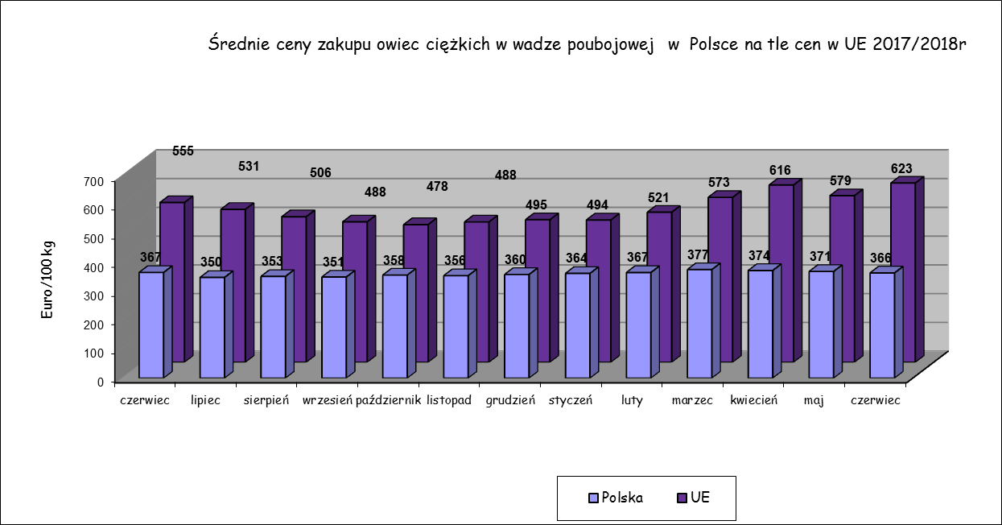

Handel zagraniczny_ 2017
Tab.65. Handel zagraniczny jagniętami do jednego roku życia (CN 01041030)

Dane są w trakcie weryfikacji i mogą być obarczone istotnymi błędami!

EKSPORT
I-V 2017 |  |  | I-V 2018
KRAJE | Wartość (w tys. EUR) | Wolumen (tony) | KRAJE | Wartość (w tys. EUR) | Wolumen (tony)
Włochy | 910.0 | 407.0 | Słowacja | 200.5 | 90.1
Holandia | 608.7 | 264.6 | Włochy | 686.2 | 279.2
Rumunia | 149.9 | 68.4 | Holandia | 161.8 | 76.4
Suma końcowa | 1,668.5 | 740.0 | Ogółem | 1,048.5 | 445.8
IMPORT
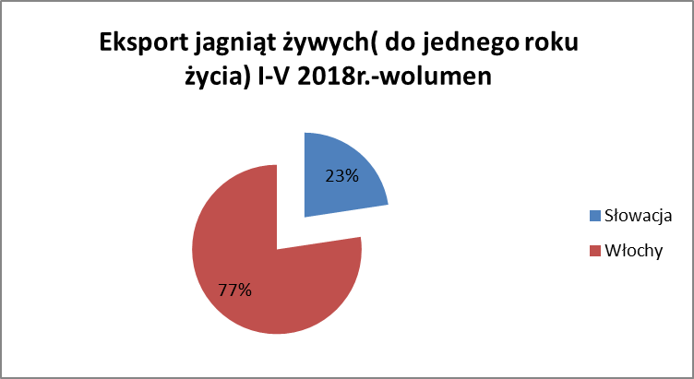
I-V 2017 |  |  | I-V 2018
KRAJE | Wartość (w tys. EUR) | Wolumen (tony) | KRAJE | Wartość (w tys. EUR) | Wolumen (tony)

Ogółem | 0.0 | 0.0 | Ogółem | 0.0 | 0.0

Tab.7. Handel zagraniczny mięsem z owiec lub kóz, świeżym, schłodzonym lub zamrożonym (CN 0204)

Dane są w trakcie weryfikacji i mogą być obarczone istotnymi błędami!

EKSPORT
I-V 2017 |  |  | I-V 2018
KRAJE | Wartość (w tys. EUR) | Wolumen (tony) | KRAJE | Wartość (w tys. EUR) | Wolumen (tony)
Ogółem | 1694.3 | 272.6 | Ogółem | 1280.8 | 221.7
w tym: |  |  | w tym:
Francja | 1559.6 | 256.0 | Francja | 905.4 | 149.7
Belgia | 128.3 | 15.8 | Belgia | 114.8 | 28.0
Węgry | 2.5 | 0.2 | Austria | 76.4 | 13.5
Austria | 2.5 | 0.5 | Włochy | 54.4 | 11.3
IMPORT
I-V 2017 |  |  | I-V 2018
KRAJE | Wartość (w tys. EUR) | Wolumen (tony) | KRAJE | Wartość (w tys. EUR) | Wolumen (tony)

Ogółem | 3762.5 | 549.9 | Ogółem | 3055.6 | 485.1
w tym: |  |  | w tym:
Nowa Zelandia | 1528.6 | 262.7 | Nowa Zelandia | 1330.3 | 216.7
Wielka Brytania | 1446.7 | 164.7 | Wielka Brytania | 697.1 | 107.9
Niemcy | 447.8 | 58.7 | Niemcy | 457.0 | 55.6
Irlandia | 188.9 | 33.8 | Irlandia | 387.6 | 45.7
Holandia | 60.1 | 10.8 | Holandia | 127.7 | 50.6
Francja | 24.0 | 1.4 | Australia | 41.2 | 7.7

